SAŽETAK
FINANCIJSKI PLAN OSNOVNE ŠKOLE STJEPANA RADIĆA ČAGLIN ZA 2024. I PROJEKCIJA ZA 2025. I 2026. GODINU

I. OPĆI DIO

A) SAŽETAK RAČUNA PRIHODA I RASHODA
 |  |  |  |  | EUR
 | Izvršenje 2022.* | Plan 2023. | Proračun za 2024. | Projekcija proračuna za 2025. | Projekcija proračuna za 2026.
PRIHODI UKUPNO | 817,017.43 | 1,167,695.27 | 1,242,816.12 | 967,809.12 | 967,809.12
6 PRIHODI POSLOVANJA | 815,252.22 | 1,167,695.27 | 1,242,816.12 | 967,809.12 | 967,809.12
7 PRIHODI OD PRODAJE NEFINANCIJSKE IMOVINE | 1,765.21 | 0.00 | 0.00
RASHODI UKUPNO | 827,409.88 | 1,179,129.22 | 1,242,816.12 | 967,809.12 | 967,809.12
3 RASHODI POSLOVANJA | 781,916.13 | 939,303.13 | 983,445.38 | 948,899.12 | 948,899.12
4 RASHODI ZA NABAVU NEFINANCIJSKE IMOVINE | 45,493.75 | 239,826.09 | 259,370.74 | 18,910.00 | 18,910.00
RAZLIKA - VIŠAK / MANJAK | -10,392.45 | -11,433.95 | 0.00 | 0.00 | 0.00

B) SAŽETAK RAČUNA FINANCIRANJA

 | Izvršenje 2022.* | Plan 2023. | Proračun za 2024. | Projekcija proračuna za 2025. | Projekcija proračuna za 2026.
8 PRIMICI OD FINANCIJSKE IMOVINE I ZADUŽIVANJA
5 IZDACI ZA FINANCIJSKU IMOVINU I OTPLATE ZAJMOVA
NETO FINANCIRANJE | 0.00 | 0.00 | 0.00 | 0.00 | 0.00
VIŠAK / MANJAK + NETO FINANCIRANJE | -10,392.45 | -11,433.95 | 0.00 | 0.00 | 0.00

C) PRENESENI VIŠAK ILI PRENESENI MANJAK

 | Izvršenje 2022.* | Plan 2023. | Proračun za 2024. | Projekcija proračuna za 2025. | Projekcija proračuna za 2026.
PRIJENOS VIŠKA / MANJKA IZ PRETHODNE(IH) GODINE | 23,819.26 | 11,433.95 | 0.00 | 0.00 | 0.00
PRIJENOS VIŠKA / MANJKA U SLJEDEĆE RAZDOBLJE | 13,426.81 | 0.00 | 0.00 | 0.00 | 0.00 | REBALANS 2023. GODINE
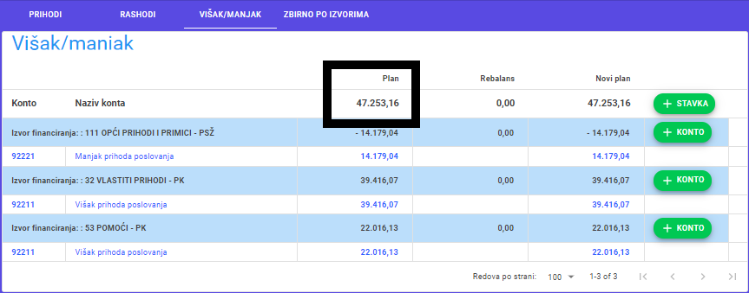
VIŠAK / MANJAK + NETO FINANCIRANJE + PRIJENOS VIŠKA / MANJKA IZ PRETHODNE(IH) GODINE - PRIJENOS VIŠKA / MANJKA U SLJEDEĆE RAZDOBLJE | 0.00 | 0.00 | 0.00 | 0.00 | 0.00

D) VIŠEGODIŠNJI PLAN URAVNOTEŽENJA

 | Izvršenje 2022.* | Plan 2023. | Proračun za 2024. | Projekcija proračuna za 2025. | Projekcija proračuna za 2026.
PRIJENOS VIŠKA / MANJKA IZ PRETHODNE(IH) GODINE | 23,819.26 | 13,426.81 | 0.00 | 0.00 | 0.00
VIŠAK / MANJAK IZ PRETHODNE(IH) GODINE KOJI ĆE SE RASPOREDITI / POKRITI | 0.00 | 13,426.81 | 0.00 | 0.00 | 0.00
VIŠAK / MANJAK TEKUĆE GODINE | -10,392.45 |  | 0.00 | 0.00 | 0.00
PRIJENOS VIŠKA / MANJKA U SLJEDEĆE RAZDOBLJE | 13,426.81 | 0.00 | 0.00 | 0.00 | 0.00

* Napomena: Iznosi u stupcima Izvršenje 2022. preračunavaju se iz kuna u eure prema fiksnom tečaju konverzije (1 EUR=7,53450 kuna) i po pravilima za preračunavanje i zaokruživanje.

